Pivot-Fragen
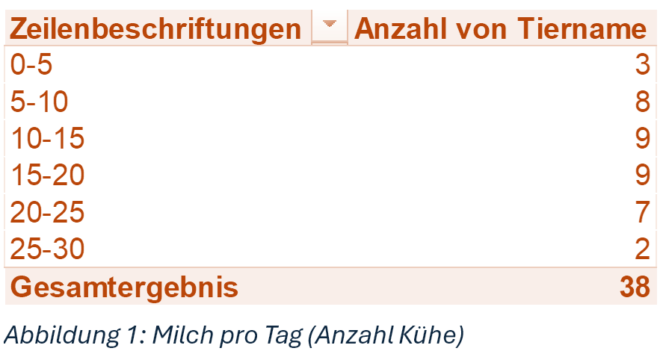
08db_pivot13

Frage |  | Ihre Antwort
1 | Welche durchschnittliche Lebensleistung (Milch in kg) bringen die Kühe des Labels CH?

 | Gruppieren
 | Erstellen Sie eine Liste, welche die Milchleistung pro Tag in 5 kg-Schritte einteilt und die Anzahl der Tiere ausgibt.
 | siehe Abbildung 1 (enthält andere Werte)
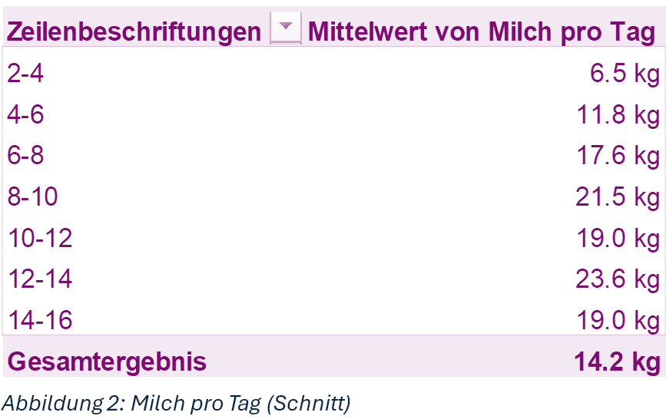
2 | Wie viele Tiere bringen eine Tagesleistung von 15 bis 20 kg Milch?

 | Erstellen Sie eine Tabelle, welche die durchschnittliche Milchleistung pro Tag in Zweijahressprüngen des Alters zeigt.
 | siehe Abbildung 2 (enthält andere Werte)
3 | Wie hoch ist die durchschnittliche Tagesleistung (Milch pro Tag) aller Kühe, welche zwischen 10 und 12 Jahre alt sind?
4 | Wie hoch ist die gesamte Tagesleistung (Milch pro Tag) aller Kühe, welche noch nicht 4 Jahre alt sind?

 | Berechnete Felder
 | Erstellen Sie eine Liste, welche pro Label die gesamte Lebensleistung und die gesamte Fettmenge (in kg) zeigt.
 | Fügen Sie ein berechnetes Feld Fett in Prozent hinzu, welches den Prozentanteil des Fettes an der Lebensleistung zeigt.
 | siehe Abbildung 2 (enthält andere Werte)
5 | Wie hoch ist der Fettanteil des Labels A? (Angabe auf eine Nachkommastelle)
6 | Wie hoch ist der Eiweissanteil in Prozent des Labels CH?

